상품제안서
송월 미니 선풍기세트 (스누피 블럭블랙34 타올 1매 + 핸디 미니팬선풍기 1개) | 상품코드: S36945

 |  |  |  |  |  |  | 02-713-8555 | www.synergygift.co.kr
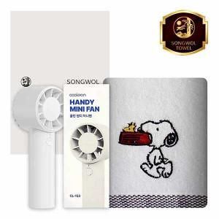

【상세/제작정보】 | <p>※타올 자수인쇄는 기본 사이즈 기준 비용이며, 난이도,크기,글자 수 등에 의해 변동 있을 수 있습니다.</p>

【인쇄/포장옵션】 | [타올] 실크, [타올] 자수, [선풍기] 레이저 / 포장지포장

【공급단가】 | 수량 | 50~ | 100~ | 500~ | 1,000~ | 3,000~
*VAT별도 | 단가 | 10,400원 | 9,840원 | 9,360원 | 9,120원 | 8,960원

【상품 URL】 | https://www.synergygift.co.kr:443/src/goods_detail.php?gdno=36945

